ข้อมูลแจ้งบริษัท
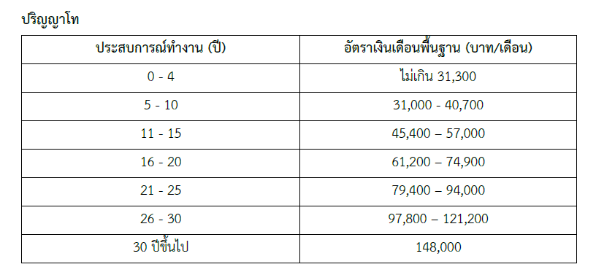
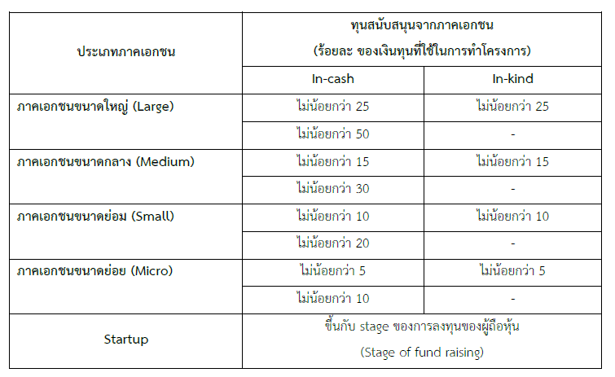
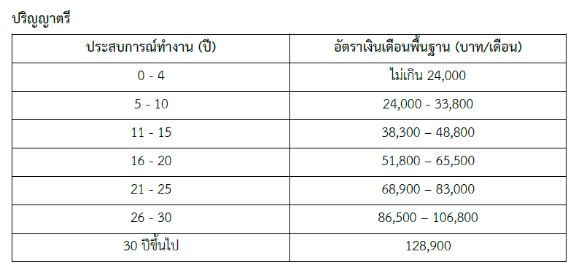
ตารางสัดส่วนการ contribute | อัตราค่าจ้างหัวหน้าโครงการ ผู้จัดการโครงการ ผู้ร่วมโครงการ นักวิชาการ ผู้ประสานงานเต็มเวลาตามคุณวุฒิการศึกษา และประสบการณ/การทำงาน
 |  | ทั้งนี้ บุคคลที่ได้รับค่าจ้างแล้วนั้น จะไม่สามารถรับค่าจ้างหรือค่าตอบแทนใด ๆ จากหมวดอื่นๆ ได้
 |  | อีก งบประมาณของหมวดงบบุคลากรจะต้องไม่เกิน ร้อยละ 20 ของงบประมาณทั้งหมดของโครงการที่ขอรับ
 |  | การสนับสนุนจาก ศลช. โดยไม่รวมค่าครุภัณฑ ยกเว้น โครงการที่มีลักษณะดังต่อไปนี้
 |  | 1.1) การจัดทำข้อมูล การทบทวนวรรณกรรม การทบทวนบทความ หรือ การถอดบทเรียน
 |  | 1.2) การสังเคราะห์ข้อมูล คือ กระบวนการสังเคราะห/งานวิจัย โดยบูรณาการ
 |  | ผลงานวิจัยตั้งแต่ 2 ชิ้นขึ้นไป เป็าหมายเพื่อนำผลวิจัยทั้งหมดมาสังเคราะห์หาข้อสรุปที่สามารถนำไปใช้
 |  | ดำเนินการได้ทั่วไป วิธีการสังเคราะห์มีหลายวิธี เช่น การใช้เครื่องมือทางสถิติโดยใช้ข้อมูลทุติยภูมิ (secondary
 |  | data) หรือฐานข้อมูล วิเคราะห์ข้อมูลเชิงคุณภาพ และนำผลมาสรุป
 |  | ตัวอย่างเช่น การวิเคราะห์อภิมาน (meta-analysis) การวิจัยแบบใช้เรื่องเล่า (narrative analysis) การทบทวนอย่างเป็นระบบ (systematic review)
 |  | 1.3) การถ่ายทอดเทคโนโลยี
 |  | 1.4) โครงการด้านการพัฒนา software
 |  | 1.5) อื่น ๆ ตามที่ ศลช. เห็นสมควร

